処理フロー
画面設計書 |  | 処理フロー |  | 担当者 | 日付
 |  |  | 作成 | 佐々木 | 2020-08-17
 |  |  | 更新 | HYN陳暁健 | 2021-05-25
【凡例】
バッチ/画面
サービスAPI
他MS API
自領域
テーブル
他領域
テーブル
 | 1．処理フロー

【社内フロント】
【販売基盤/受注サービス】
【他MS】
【データHUB】
【SAP】
【その他】

商品マスタ
メニュー
BOM子マスタ
受注明細
BOM親マスタ

API

有償支給入力
都度支給品明細一括アップロード
都度支給品明細一括アップロード

画面レイアウト
画面設計書 |  |  |  | 画面レイアウト |  | 担当者 | 日付
 |  |  |  |  | 作成 | 佐々木 | 2020-08-17
 |  |  |  |  | 更新 | HYN陳暁健 | 2021-05-25

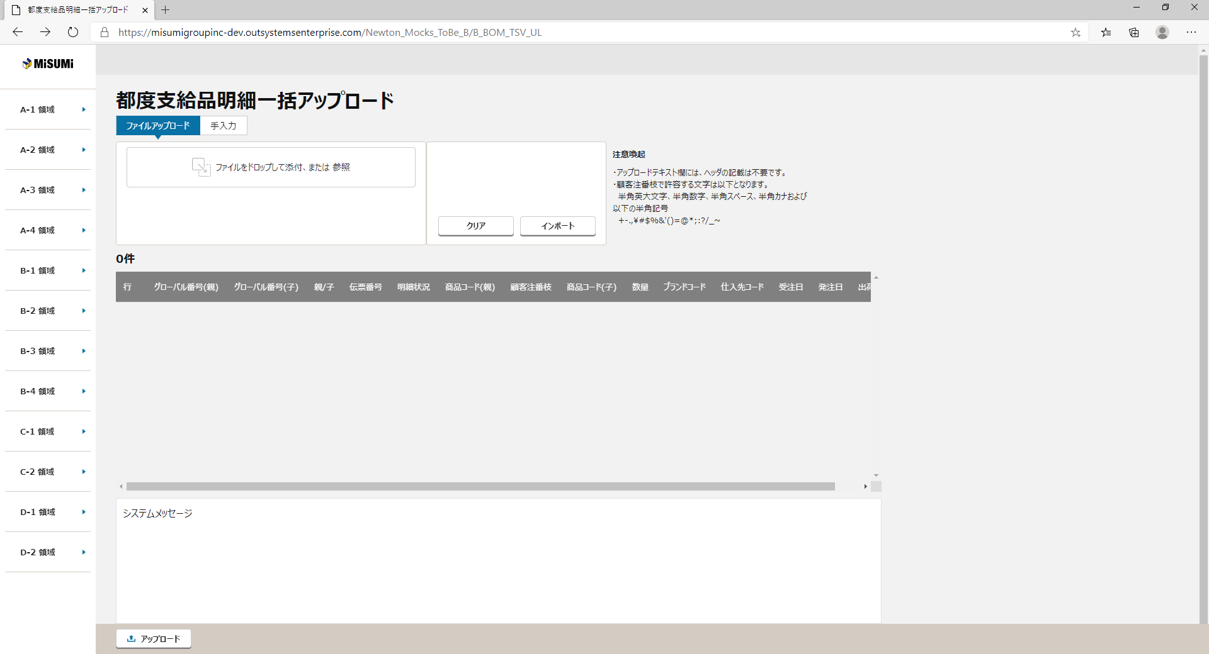
 | 1．画面レイアウト
 |  | ＜画面項目レイアウト＞
 |  | 画面イメージ
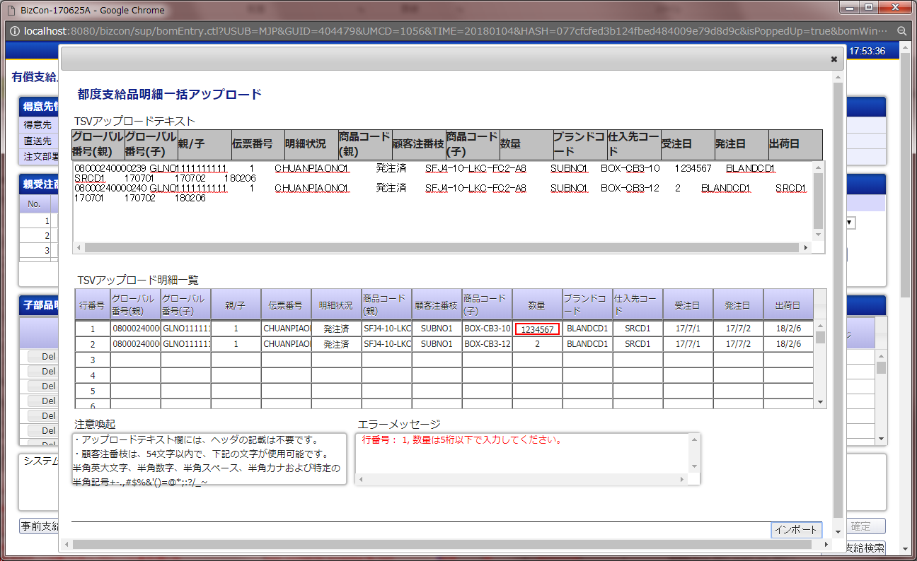

①
①
ファイルアップロード
②
②
④
③
③

⑤
⑥

⑥

④
⑦
⑦

⑧
アップロード
⑧

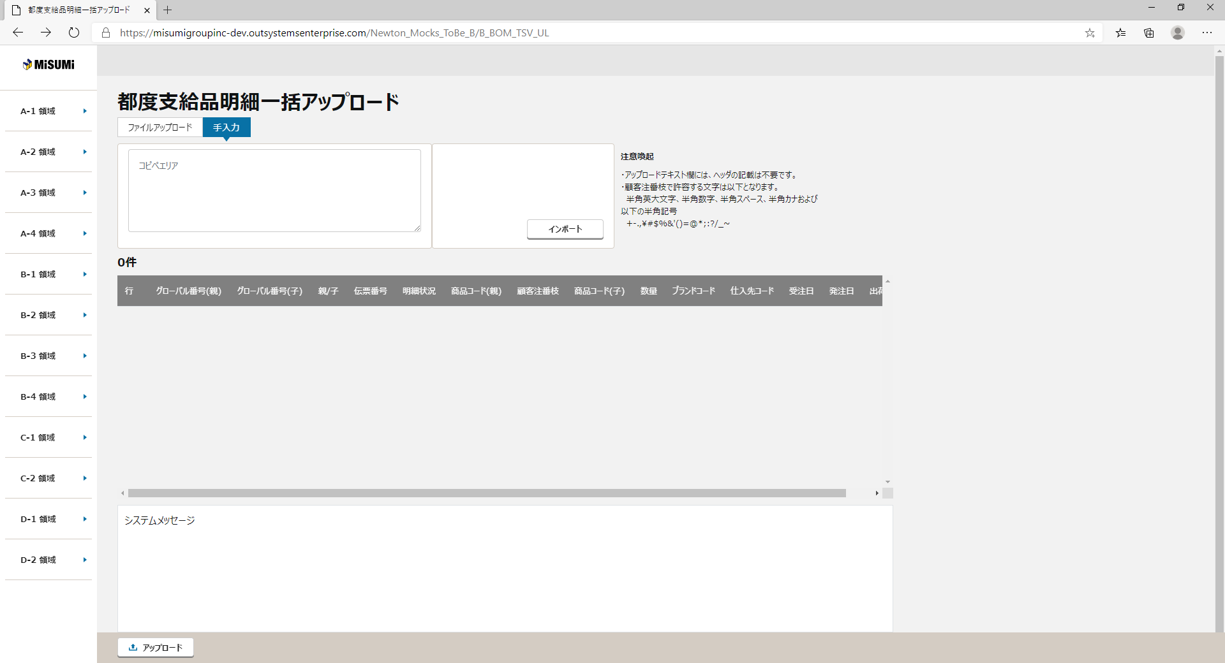

③

〇
①
②
 |  |  | 領域番号（画面項目定義参照）
 |  |  | ヘッダー
 |  |  | ファイルアップロード
③
 |  |  | 手入力
④
 |  |  | 注意喚起
⑤
 |  |  | アップロード基本情報
⑥
 |  |  | アップロード明細一覧
⑦
 |  |  | エラーメッセージ
⑧
 |  |  | ページ下部
 |  | 画面動作
 |  | ＜初期表示＞
Mockで各パターンの画面をハードコピーする
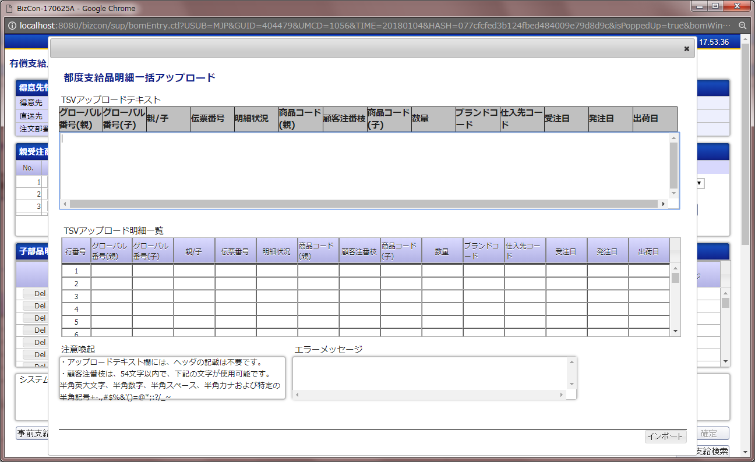

①

③

⑤

⑥

⑦

チェック仕様
【ToBe外部設計】メッセージIDについては資料を探して
、記入する
画面設計書 |  |  |  | チェック仕様 |  |  |  |  |  |  |  | 担当者 | 日付
 |  |  |  |  |  |  |  |  |  |  | 作成 | 佐々木 | 2020-08-17
 |  |  |  |  |  |  |  |  |  |  | 更新 | HYN陳暁健 | 2021-05-25

画面ID | ASSPCSP030 |  | 画面名 | 都度支給品明細一括アップロード画面
イベント | 条件 | 順番 | 項目名 | チェック名 | チェック内容(TOBE) | タイプ | メッセージID | ﾒｯｾｰｼﾞ引数 | メッセージ | メッセージ表示後処理 | 備考
「インポート」（手入力）ボタン押下時 | onClick | 1 | アップロードテキストコピーエリア | 単項目チェック | １．アップロードテキスト欄に入力があることをチェックする 画面項目定義を参照する。 |  | E004 | %s：対象項目名 | %sは必須です。 |  | 画面項目定義を参照する。
「インポート」（手入力）ボタン押下時 | onClick | 2 | アップロードテキストコピーエリア..レコード数 | 入力フォ-マットチェック 件数チェック | １．アップロードテキストコピーエリア欄のレコード数が500件を超えないことをチェックする 都度支給品明細コピーエリア一括アップロードチェックAPIのチェック仕様を参照する。 |  | E172 | %s：対象レコード数 | レコード数が%s件を越えています。 |  | 都度支給品明細コピーエリア一括アップロードチェックAPI「API設計書_(APIID)_都度支給品明細コピーエリア一括アップロードチェック.xlsx」「チェック仕様」シート参照
「インポート」（手入力）ボタン押下時 | onClick | 3 | アップロードテキストコピーエリア.各レコード.項目数 | 入力フォーマットチェック | １．アップロードテキストコピーエリア欄の各レコードの項目数が正しい（14項目であること）ことをチェックする |  | E173 |  | 項目数が不正です。
「インポート」（手入力）ボタン押下時 | onClick | 4 | グローバル番号(親)(1) グローバル番号(親)(2) … グローバル番号(親)(n) | 【親受注商品】 グローバル番号重複チェック | １．親受注商品明細 検索 のグローバル番号について、重複がある場合はエラーとする 都度支給品明細コピーエリア一括アップロードチェックAPIのチェック仕様を参照する。 |  | E159 |  | グローバル番号が重複しています。 |  | 都度支給品明細コピーエリア一括アップロードチェックAPI「API設計書_(APIID)_都度支給品明細コピーエリア一括アップロードチェック.xlsx」「チェック仕様」シート参照
「インポート」（手入力）ボタン押下時 | onClick | 5 | ログイン情報．現法コード 前画面情報．得意先コード グローバル番号(親) | 【親受注商品】 親商品情報取得 | １．受注明細に該当の親受注商品明細情報が存在しなかった場合はエラーとする 都度支給品明細コピーエリア一括アップロードチェックAPIのチェック仕様を参照する。 |  | E162 |  | 親受注商品明細情報が取得できません。 |  | 都度支給品明細コピーエリア一括アップロードチェックAPI「API設計書_(APIID)_都度支給品明細コピーエリア一括アップロードチェック.xlsx」「チェック仕様」シート参照
「インポート」（手入力）ボタン押下時 | onClick | 6 | グローバル番号(親) | 【親受注商品】 出荷済みチェック | １．親受注商品明細情報のステータスが出荷済みの場合はエラーとする 都度支給品明細コピーエリア一括アップロードチェックAPIのチェック仕様を参照する。 |  | E163 |  | すでに出荷済みのため、操作できません。 |  | 都度支給品明細コピーエリア一括アップロードチェックAPI「API設計書_(APIID)_都度支給品明細コピーエリア一括アップロードチェック.xlsx」「チェック仕様」シート参照
「インポート」（手入力）ボタン押下時 | onClick | 7 | グローバル番号(親) | 【子部品】 存在チェック | １．BOM親マスタ、BOM子マスタに該当の子部品情報が存在しなかった場合はエラーとする 都度支給品明細コピーエリア一括アップロードチェックAPIのチェック仕様を参照する。 |  | E164 |  | 子部品情報が取得できません。 |  | 都度支給品明細コピーエリア一括アップロードチェックAPI「API設計書_(APIID)_都度支給品明細コピーエリア一括アップロードチェック.xlsx」「チェック仕様」シート参照
【NRIメモ】
廃止予定チェック、廃止済みチェックは、商品マスタの廃止予定日で判定していることです。
「インポート」（手入力）ボタン押下時 | onClick | 8 | グローバル番号(親) 商品コード(子) | 【子部品】 親商品との紐付きチェック | １．入力した親受注商品に紐付く子部品の入力が1件もない場合はエラーとする 都度支給品明細コピーエリア一括アップロードチェックAPIのチェック仕様を参照する。 |  | E166 |  | 子部品明細への入力がありません。 |  | 都度支給品明細コピーエリア一括アップロードチェックAPI「API設計書_(APIID)_都度支給品明細コピーエリア一括アップロードチェック.xlsx」「チェック仕様」シート参照
「インポート」（手入力）ボタン押下時 | onClick | 9 | グローバル番号(親) | 【子部品】 廃止予定チェック | １．親受注商品に紐付く子部品の廃止予定日が1年以内の場合はワーニングとする 都度支給品明細コピーエリア一括アップロードチェックAPIのチェック仕様を参照する。 |  | W016 | %s：対象日付 | アラートメッセージ：%sに廃止予定の商品です。 |  | 都度支給品明細コピーエリア一括アップロードチェックAPI「API設計書_(APIID)_都度支給品明細コピーエリア一括アップロードチェック.xlsx」「チェック仕様」シート参照
「インポート」（手入力）ボタン押下時 | onClick | 10 | グローバル番号(親) | 【子部品】 廃止済みチェック | １．親受注商品に紐付く子部品が既に廃止商品の場合はワーニングとする 都度支給品明細コピーエリア一括アップロードチェックAPIのチェック仕様を参照する。 |  | W017 | %s：対象日付 | アラートメッセージ：%sに廃止済みの商品です。 |  | 都度支給品明細コピーエリア一括アップロードチェックAPI「API設計書_(APIID)_都度支給品明細コピーエリア一括アップロードチェック.xlsx」「チェック仕様」シート参照
「インポート」（手入力）ボタン押下時 | onClick | 11 | 商品コード(子) | 【子部品】 ダミー子部品 特定 | １．ダミー子部品から指定階層以内で子部品を特定できない場合はエラーとする 都度支給品明細コピーエリア一括アップロードチェックAPIのチェック仕様を参照する。 |  | E171 |  | 子部品を特定できません。 |  | 都度支給品明細コピーエリア一括アップロードチェックAPI「API設計書_(APIID)_都度支給品明細コピーエリア一括アップロードチェック.xlsx」「チェック仕様」シート参照
【NRIメモー】
子部品の階層が上限を超えている場合、子部品特定不可エラー
※階層の上限が"10"ならば、第10階層の子部品がダミー子部品であった(＝第11階層目以上の子部品が存在する)場合
「インポート」（手入力）ボタン押下時 | onClick | 12 | 数量 | 【子部品】 数量チェック | １．数量が子部品の最低注文数量以上で子部品の在庫発注上限数以下でない場合はエラーとする ２．上記のチェックでエラーにならない場合は数量が子部品の注文単位数量の倍数になっていなければエラーとする 都度支給品明細コピーエリア一括アップロードチェックAPIのチェック仕様を参照する。 |  | E196 |  | 数量が最低または上限発注数量の範囲を越えているか、注文単位数量の倍数ではありません。 |  | 都度支給品明細コピーエリア一括アップロードチェックAPI「API設計書_(APIID)_都度支給品明細コピーエリア一括アップロードチェック.xlsx」「チェック仕様」シート参照
「インポート」（手入力）ボタン押下時 | onClick | 13 | 出荷日 | 【子部品】 出荷日チェック | １．入力した日付が半角数字であることをチェックする ２．入力した日付がYYMMDD, YY/(M)M/(D)D の形式で入力されていることをチェックする ３．入力した日付が正しい年月日であることをチェックする ・13月などの不正な指定はエラーとする ４．「出荷日」>=「現在日付」であることをチェックする ・出荷日に38年1月1日以降の日付を入力する場合は過去日になる 都度支給品明細コピーエリア一括アップロードチェックAPIのチェック仕様を参照する。 |  | E059 |  | 出荷日が不正な日付です。 |  | 都度支給品明細コピーエリア一括アップロードチェックAPI「API設計書_(APIID)_都度支給品明細コピーエリア一括アップロードチェック.xlsx」「チェック仕様」シート参照
「インポート」（手入力）ボタン押下時 | onClick | 14 | グローバル番号(親) 商品コード(子) | 【子部品】 未発注チェック | １．入力された子部品のステータスが全て未発注でない場合はエラーとする |  | W014 |  | すでに出荷済みの商品です。
「インポート」（手入力）ボタン押下時 | onClick | 15 | グローバル番号(親) 商品コード(子) | 【子部品】 正規表現マッチングチェック | １．正規表現のマッチング結果の対象になっていない子部品が登録されている場合はエラーとする 都度支給品明細コピーエリア一括アップロードチェックAPIのチェック仕様を参照する。 |  | E198 | %s：対象項目名 | %sを計算できませんでした。 |  | 都度支給品明細コピーエリア一括アップロードチェックAPI「API設計書_(APIID)_都度支給品明細コピーエリア一括アップロードチェック.xlsx」「チェック仕様」シート参照
「インポート」（ファイルアップロード）ボタン押下 | onClick | 1 | ファイルをドロップして添付、または 参照 | 単項目チェック | 画面項目定義を参照する。 |  |  | %s：対象項目名 | %sは必須です。
「インポート」（ファイルアップロード）ボタン押下 | onClick | 2 | グローバル番号(親)(1) グローバル番号(親)(2) … グローバル番号(親)(n) | 【親受注商品】 グローバル番号重複チェック | 都度支給品明細ファイル一括アップロードチェックAPIのチェック仕様を参照する。 |  | E159 |  | グローバル番号が重複しています。
「インポート」（ファイルアップロード）ボタン押下 | onClick | 3 | ログイン情報．現法コード 前画面情報．得意先コード グローバル番号(親) | 【親受注商品】 親商品情報取得 | 都度支給品明細ファイル一括アップロードチェックAPIのチェック仕様を参照する。 |  | E162 |  | 親受注商品明細情報が取得できません。 |  | 都度支給品明細ファイル一括アップロードチェックAPI「API設計書_(APIID)_都度支給品明細ファイル一括アップロードチェック.xlsx」「チェック仕様」シート参照
「インポート」（ファイルアップロード）ボタン押下 | onClick | 4 | グローバル番号(親) | 【親受注商品】 出荷済みチェック | 都度支給品明細ファイル一括アップロードチェックAPIのチェック仕様を参照する。 |  | E163 |  | すでに出荷済みのため、操作できません。 |  | 都度支給品明細ファイル一括アップロードチェックAPI「API設計書_(APIID)_都度支給品明細ファイル一括アップロードチェック.xlsx」「チェック仕様」シート参照
「インポート」（ファイルアップロード）ボタン押下 | onClick | 5 | グローバル番号(親) | 【子部品】 存在チェック | 都度支給品明細ファイル一括アップロードチェックAPIのチェック仕様を参照する。 |  | E164 |  | 子部品情報が取得できません。 |  | 都度支給品明細ファイル一括アップロードチェックAPI「API設計書_(APIID)_都度支給品明細ファイル一括アップロードチェック.xlsx」「チェック仕様」シート参照
「インポート」（ファイルアップロード）ボタン押下 | onClick | 6 | グローバル番号(親) 商品コード(子) | 【子部品】 親商品との紐付きチェック | 都度支給品明細ファイル一括アップロードチェックAPIのチェック仕様を参照する。 |  | E166 |  | 子部品明細への入力がありません。 |  | 都度支給品明細ファイル一括アップロードチェックAPI「API設計書_(APIID)_都度支給品明細ファイル一括アップロードチェック.xlsx」「チェック仕様」シート参照
「インポート」（ファイルアップロード）ボタン押下 | onClick | 7 | グローバル番号(親) | 【子部品】 廃止予定チェック | 都度支給品明細ファイル一括アップロードチェックAPIのチェック仕様を参照する。 |  | W016 | %s：対象日付 | アラートメッセージ：%sに廃止予定の商品です。 |  | 都度支給品明細ファイル一括アップロードチェックAPI「API設計書_(APIID)_都度支給品明細ファイル一括アップロードチェック.xlsx」「チェック仕様」シート参照
「インポート」（ファイルアップロード）ボタン押下 | onClick | 8 | グローバル番号(親) | 【子部品】 廃止済みチェック | 都度支給品明細ファイル一括アップロードチェックAPIのチェック仕様を参照する。 |  | W017 | %s：対象日付 | アラートメッセージ：%sに廃止済みの商品です。 |  | 都度支給品明細ファイル一括アップロードチェックAPI「API設計書_(APIID)_都度支給品明細ファイル一括アップロードチェック.xlsx」「チェック仕様」シート参照
「インポート」（ファイルアップロード）ボタン押下 | onClick | 9 | 商品コード(子) | 【子部品】 ダミー子部品 特定 | 都度支給品明細ファイル一括アップロードチェックAPIのチェック仕様を参照する。 |  | E171 |  | 子部品を特定できません。 |  | 都度支給品明細ファイル一括アップロードチェックAPI「API設計書_(APIID)_都度支給品明細ファイル一括アップロードチェック.xlsx」「チェック仕様」シート参照
「インポート」（ファイルアップロード）ボタン押下 | onClick | 10 | 数量 | 【子部品】 数量チェック | 都度支給品明細ファイル一括アップロードチェックAPIのチェック仕様を参照する。 |  | E196 |  | 数量が最低または上限発注数量の範囲を越えているか、注文単位数量の倍数ではありません。 |  | 都度支給品明細ファイル一括アップロードチェックAPI「API設計書_(APIID)_都度支給品明細ファイル一括アップロードチェック.xlsx」「チェック仕様」シート参照
「インポート」（ファイルアップロード）ボタン押下 | onClick | 11 | 出荷日 | 【子部品】 出荷日チェック | 都度支給品明細ファイル一括アップロードチェックAPIのチェック仕様を参照する。 |  | E059 |  | 出荷日が不正な日付です。 |  | 都度支給品明細ファイル一括アップロードチェックAPI「API設計書_(APIID)_都度支給品明細ファイル一括アップロードチェック.xlsx」「チェック仕様」シート参照
「インポート」（ファイルアップロード）ボタン押下 | onClick | 12 | グローバル番号(親) 商品コード(子) | 【子部品】 正規表現マッチングチェック | 都度支給品明細ファイル一括アップロードチェックAPIのチェック仕様を参照する。 |  | E198 | %s：対象項目名 | %sを計算できませんでした。 |  | 都度支給品明細ファイル一括アップロードチェックAPI「API設計書_(APIID)_都度支給品明細ファイル一括アップロードチェック.xlsx」「チェック仕様」シート参照

イベント処理仕様
画面設計書 |  | イベント処理仕様 |  |  |  |  |  |  |  | 担当者 | 日付
 |  |  |  |  |  |  |  |  | 作成 | 佐々木 | 2020-08-17
 |  |  |  |  |  |  |  |  | 更新 | HYN陳暁健 | 2021-05-25

画面ID | ASSPCSP030 | 画面名 |  | 有償支給検索 |  |  | 利用API |  | 参照情報
項目№ | 項目名 | イベント | 証跡 | 同期 | イベント処理概要 | 備考 | ID | 名称
A | 初期化イベント
A-1 | 初期表示 | 初期処理 |  |  |  | 「有償支給入力」画面の「事前支給アップロード」ボタン押下で、モーダルウィンドウ起動
B | イベント起動項目
B-1 | 「ファイルをドロップして添付、または 参照」をドロップ | ボタン押下 |  |  | ・選択したファイルを表示する |  |  |  | 「イベント処理仕様(詳細)」シートの「ファイルアップロード」参照
B-2 | クリア | ボタン押下 |  |  | 添付された内容をクリアする。
B-3 | ページ下部.インポート | ボタン押下 |  |  | ファイルアップロードの場合： １．ファイルをアップロードする ２．「APIID_都度支給品明細一括アップロードチェック」を呼び出し、チェックを行う 詳細は「機能呼出仕様」を参照 ３．「アップロード明細一覧」に反映する ・エラーがない場合： 「アップロード明細一覧」に２の処理から取ったレスポンス項目「アップロード明細一覧リスト」内容を反映する ・エラーがある場合： 「アップロード明細一覧」に２の処理から取ったレスポンス項目「アップロード明細一覧リスト」内容を反映する 「エラーメッセージ」欄に２の処理から取ったレスポンス項目「チェック結果エラーリスト」を反映する |  | MASSOSP160 | 都度支給品明細ファイル一括アップロードチェックAPI | 「機能呼出仕様」シートの「都度支給品明細ファイル一括アップロードチェックAPI」参照
B-4 | ページ下部.インポート | ボタン押下 |  |  | 手入力の場合： １．「アップロードテキスト」「コピーエリア」(ヘッダ行なし)欄の内容をTSV形式で読み取る ※クォートを除去しない文字列以外は先頭の"0"を削除する ２．以下のチェックを行う（チェック仕様を参照） ・フォーマットチェック ・事前支給チェック ・数量チェック ３．有償支給入力画面に反映する ・エラーがない場合は本画面を閉じ、有償支給入力画面に１の処理で読み取った内容を反映する 詳細は「機能概要（詳細）」を参照 ・エラーがある場合は「アップロード明細一覧」欄と「エラーメッセージ」欄にエラー内容を表示する ２．「APIID_都度支給品明細一括アップロードチェック」を呼び出し、チェックを行う 詳細は「機能呼出仕様」を参照 ３．「アップロード明細一覧」に反映する ・エラーがない場合： 「アップロード明細一覧」に２の処理から取ったレスポンス項目「アップロード明細一覧リスト」内容を反映する ・エラーがある場合： 「アップロード明細一覧」に２の処理から取ったレスポンス項目「アップロード明細一覧リスト」内容を反映する 「エラーメッセージ」欄に２の処理から取ったレスポンス項目「チェック結果エラーリスト」を反映する |  | MASSOSP160 | 都度支給品明細ファイル一括アップロードチェックAPI | 「機能呼出仕様」シートの「都度支給品明細ファイル一括アップロードチェックAPI」参照
B-5 | ページ下部.アップロード | ボタン押下 |  |  | １．有償支給入力画面に反映する ・エラーがない場合、 有償支給入力画面に「アップロード明細一覧」内容を反映して、本画面を閉じ。 | 遷移先画面： 画面ID_有償支給入力画面
【ToBe外部設計】
アップロードエラーメッセージか未決定ですが、決まったら修正する。
B-2 B-6 | ウィンドウの閉じる | ボタン押下 |  |  | １．本画面の内容を破棄し、有償支給入力画面へ戻る | 「TSVアップロード」画面の内容を破棄し、「有償支給入力」画面へ戻る。
C | 自動更新

別紙_入力ファイル仕様
画面設計書 |  |  |  | 別紙_入力ファイル仕様 |  | 担当者 | 日付
 |  |  |  |  | 作成 | 佐々木 | 2020-08-17
 |  |  |  |  | 更新 | HYN陳暁健 | 2021-05-25
都度支給品明細ファイル一括アップロードチェックAPIの別紙_入力ファイル仕様を参照。
 | １．ファイルアップロード
 |  | ファイルを選択し、「インポート」ボタンを押下して、ファイルをアップロードする

 |  | ※ファイルが選択されていない場合は、処理を中断して、エラーメッセージを表示。
 |  |  | エラーメッセージ：シート「チェック仕様」参照

